実施計画書 (記載例)
学びの多様化学校 実施計画書（別紙１）

1 | 基礎情報
 | (1)学校名（未定の場合はその旨記載）
 | 〇〇市立〇〇小学校、学校法人〇〇学園〇〇小学校〇〇分校 〇〇市立〇〇中学校〇〇分教室、学校法人〇〇学園〇〇中学校 〇〇県立〇〇高等学校、学校法人〇〇学園〇〇高等学校〇〇コース等。

 | (2)学校種、設置形態
 | 学校種 |  |  | 中学校
 | 設置形態 |  |  | 分教室型
 | （高等学校の場合）学科

2 | 児童生徒数
 | 第１学年 | 5 | 名程度
 | 第２学年 | 5 | 名程度
 | 第３学年 | 5 | 名程度 |  | 合計 | 15 | 名程度

3 | 対象となる児童生徒（どのような不登校児童生徒等を対象とするのか、できる限り具体的に記入すること。）
 | ・〇〇市内に居住する児童生徒 ・年間３０日以上の欠席をし、何らかの心理的、情緒的、身体的、あるいは社会的要因・背景により、児童生徒が登校しないあるいはしたくともできない状況にある者（ただし、「病気」や「経済的理由」による者を除く。） ・教育委員会/学校法人内の検討委員会において適当と判断された児童生徒

4 | 教育課程の内容
 | (1)教育課程の基準の特例の概要
 | 例① 〇〇市の自然豊かな環境を活かした新設教科を中心に体験活動を取り入れ、児童生徒が主体的に学ぼうと思える教育課程を編成する。 例② 〇〇分教室・分校が設置されている体育施設の特色を活かし、体を動かしつつ他者と協力する活動を取り入れた教育課程を編成する。 例③ 将来を見据えたキャリア教育を行うことに加え、児童生徒同士や教職員、地域の方々等とのコミュニケーションに重きを置き、社会性の涵養を図る教育課程を編成する。 （小・中学校の例）具体的には国語、数学、社会、外国語、音楽、美術の時間を各３５時間、合計210時間削減し、以下の３つの科目を合計105時間新設しその内容を補完する。これに伴い、年間総授業数は910時間となる。 （高等学校の例）具体的には現代の国語、公共、家庭総合の科目を各３５時間、合計で１０5時間削減し、以下の３つの学校設定科目を合計１０５時間新設しその内容を補完する。 １．「ネイチャー」（35時間） 〇〇市の自然豊かな環境を活かし、児童生徒が主体的に学ぼうと思える体験活動を行う。具体的には、渓流体験や〇〇山の散策を行う。渓流体験においては、保健体育（体育分野）における水泳の領域や、渓流釣りによって技術・家庭（家庭分野）における食文化の領域を補う。〇〇山の散策においては、保健体育（体育分野）における体つくりの運動あそびの領域や、理科における大地の成り立ちと変化等を補う。活動を通して他の児童生徒や地域の方々との交流・協力の場を多く設け、コミュニケーション能力や協調性を育む。 ２．「アクション」（35時間） 〇〇分教室・分校が設置されている体育施設の特色を活かし、体を動かしつつ他者と協力する活動を取り入れる。保健体育（体育分野）における各領域のほか、通常の教室ではできない大規模な造形遊びをクラスメイトと協力しながら行い図画工作の領域を補うといった活動を展開する。 ３．「ソーシャル」（35時間） 将来を見据えたキャリア教育を行うことに加え、児童生徒同士や教職員、地域の方々等とのコミュニケーションに重きを置き、社会性の涵養を図る。地域における生産や販売の仕事について実際に地域の方々から話を聞きながら調べ、まとめて発表する、もしくはクラスメイトの発表を聞くことで、社会における地域の産業に関する領域や、国語における話すこと・聞くことに関する領域を補う。教職員は児童生徒からの質問を始め発表に向けた資料の修正等に積極的に関わり、コミュニケーションの機会を多くとる。 また、１単位時間を４５分から４０分に変更する。（小学校の場合） また、１単位時間を５０分から４５分に変更する。（中学校・高等学校の場合）

 | (2)小学校における教科の新設について（該当する場合のみ記入し、該当なしの場合は「該当なし」と記入。尚、中学校・高等学校の場合は、学習指導要領上教科の新設が認められているため記入不要。）
 | ①新設する教科の名称 ネイチャー

 | ②新設する教科の各学年の目標及び内容（教科ごと、学年ごとに記入すること。） 第６学年 【目標】 ・体験活動に主体的に取り組み、積極的に準備等に参画することができる。 ・体験活動を通して他の児童生徒や地域の方々との交流・協力の場を多くとり、積極的にコミュニケーションを取ることができる。 【内容】 ・〇〇川における渓流・水泳体験 ・〇〇川における渓流釣り体験と地域の魚の調理 ・〇〇山の散策 ・〇〇山における地形観察 ・〇〇山における動植物の観察

 | (3)学習指導要領に示す各教科の指導内容の異なる学年への移行について（該当する場合のみ記入し、該当なしの場合は「該当なし」と記入。）
 | ①指導内容を移行する教科の名称 数学

 | ②移行する内容及び移行先の学年 第３学年 A（１）ア（ア）～（ウ）、イ（ア）（イ）を第２学年に移行する。

 | (4)適応開始時期について
 | 令和〇年４月１日

5 | 特別の教育課程を編成して教育を実施する際の不登校児童生徒等の実態に配慮した指導上の工夫について
 | 以下によく用いられるテーマの例を記載いたしますので参考にしてください。分量の目安として、分教室型は750文字程度、分校型及び本校型（コース指定）は1,000文字程度、本校型は1,500文字程度としてください。 〇SCSSWによる教育相談体制の充実 〇保護者会の実施による保護者支援 〇どうしても通学できない場合のICTによる学習フォロー 〇校内教育支援センターやカウンセリングルーム、プレイルームの設置 〇教職員の配置充実による少人数指導 〇教育支援センター/地域の小児医療/地域の大学/地域の企業との連携 〇夜間中学校との併設 〇登校時刻や授業時間帯の後ろ倒し 〇特別の教育課程の編成したことによる調査書や評価方法の工夫 〇前籍校/進学先の学校との連携・情報共有

6 | 不登校児童生徒等への動線的な配慮について
 | (1)校舎を含む学校敷地内の平面図の添付
 | 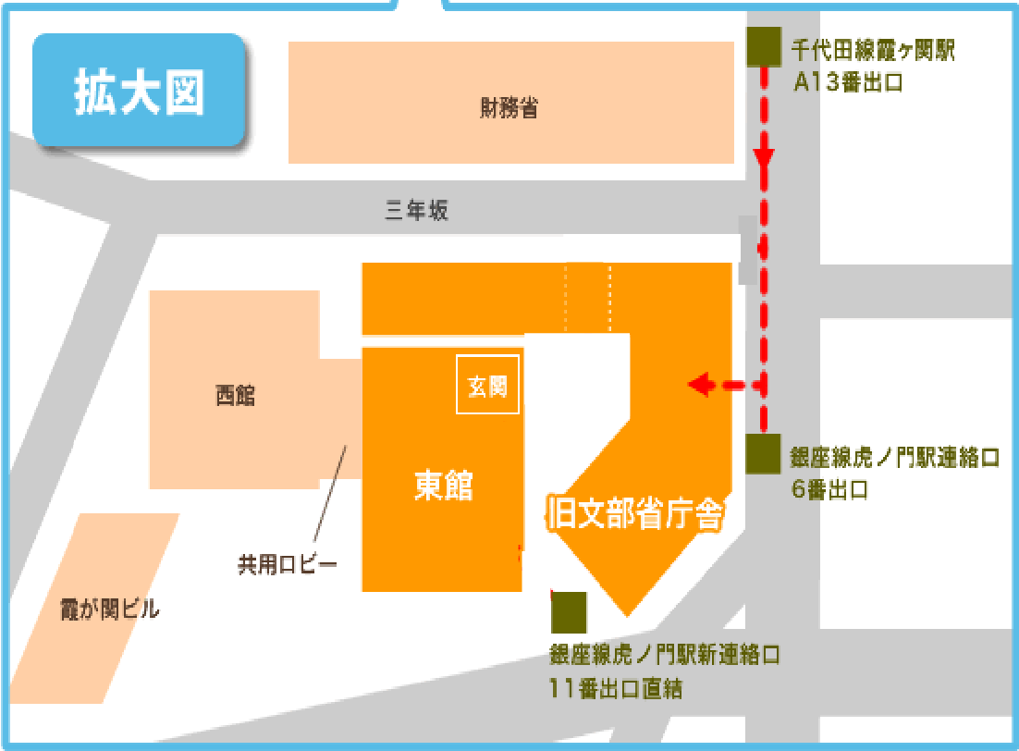

 | (2)不登校児童生徒等への動線的な配慮を講じる場合は記載してください。（講じる場合のみ記入し、講じない場合は「該当なし」と記入。主に、不登校児童生徒以外の児童生徒が同じ敷地内に通学する分教室型と分校型、本校型（コース指定）の設置者を想定しています。公共施設等の中に設置する場合には一般の利用者との動線について確認させていただきます。）
 | （例１）小学校の中に中学校の分教室/分校を設置しており、小学生が使う正門とは別の場所に入り口を設けている。昇降口も別の場所となっている。また、校内においても小学生と学びの多様化学校の児童生徒である中学生の動線は完全に分けられている。 （例２）市が運営する公民館の中に分教室/分校を設置しており、一般の利用者と出入口を分けているほか、施設内の動線は完全に分けられている。 （例３）（高等学校において）本校型（コース指定）の形態を取っているためその他のコースの生徒と不登校児童生徒が同じ敷地内に通学することに加え、登校時間が他のコースの児童生徒よりも遅いため通学時に不登校児童生徒であることが明白になってしまうが、校門、自転車置き場、昇降口を別にして通学しやすい環境を整えている。

7 | 担当者名簿
 | (1)学校
 | ①住所 |  |  | 〇〇県〇〇市〇〇 〇-〇-〇
 | ②連絡先 | 電話番号（直通） |  | 〇〇-〇〇〇〇-〇〇〇〇
 |  | E-mail |  | 〇〇〇@〇〇.〇〇.jp
 | ③校長名 |  |  | 文科 太郎

 | (2)管理機関
 | ①名称 |  |  | 〇〇市/県教育委員会 / 学校法人〇〇学園
 | ②住所 |  |  | 〇〇県〇〇市〇〇 〇-〇-〇
 | ③連絡先 | 電話番号（直通） |  | 〇〇-〇〇〇〇-〇〇〇〇
 |  | E-mail |  | 〇〇〇@〇〇.〇〇.jp
 | ④担当者 |  |  | 文科 花子

